Figure 2
 | Crimes et délits "à caractère raciste" | Contraventions "à caractère raciste" | Total des infractions "à caractère raciste"
2016 | 5,803 | 3,755 | 9558
2017 | 5,092 | 3,844 | 8936
2018 | 5,248 | 4,312 | 9560
2019 | 5,779 | 5,368 | 11147
2020 | 5,255 | 6,057 | 11312
2021 | 6,267 | 6,797 | 13064
2022 | 6,555 | 5,983 | 12538

 |  |  |  | Figure 2. Evolution des crimes, délits et contraventions "à caractère raciste" de 2016 à 2022

Lecture . Entre 2021 et 2022, les crimes et délits "à caractère raciste" ont augmenté de 5 % tandis que les contraventions "à caractère raciste" ont diminué de 12 %.
Champ · France.
Sources · bases statistiques des infractions enregistrées par la police et la gendarmerie entre 2020 et 2022.

Figure 3
 |  |  |  |  |  |  | taux pour 10 000 habitants
 | 2022 | 2021 | 2020 | 2019 |  |  | taux 2022 | taux 2021 | taux 2020 | moyenne2020-2022
 |  |  |  |  | 01 | Ain | 0.6 | 0.4 | 0.5 | 0.5 | Figure 3 . Nombre de crimes et délits "à caractère raciste" enregistrés, pour 10 000 habitants par département (en moyenne annuelle entre 2020 et 2022, en lieu de commission)
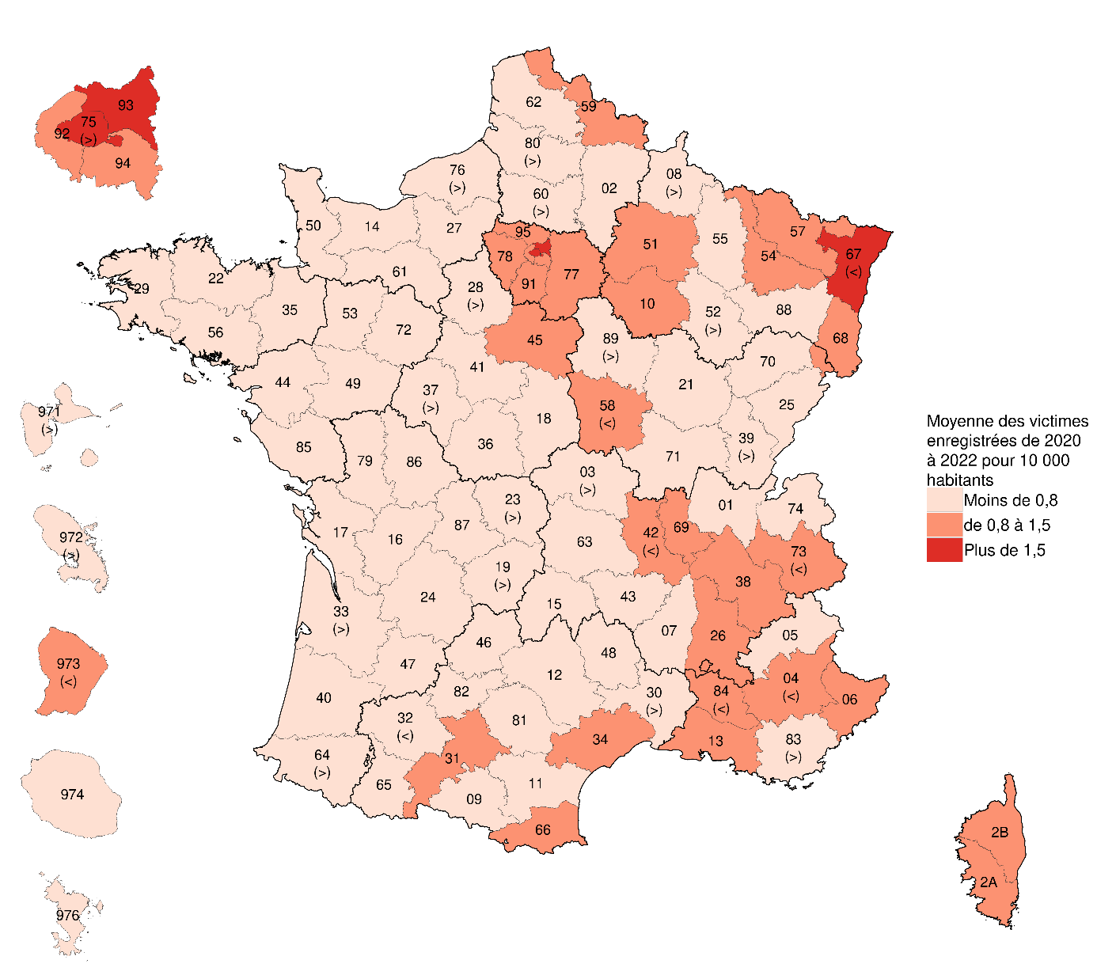
Ain | 42 | 28 | 36 | 31 | 02 | Aisne | 0.6 | 1.0 | 0.6 | 0.7
Aisne | 33 | 51 | 32 | 44 | 03 | Allier | 0.9 | 0.8 | 0.8 | 0.8
Allier | 29 | 27 | 28 | 24 | 04 | Alpes-de-Haute-Provence | 0.5 | 1.4 | 0.8 | 0.9
Alpes-de-Haute-Provence | 9 | 23 | 13 | 12 | 05 | Hautes-Alpes | 0.6 | 0.3 | 0.4 | 0.4
Hautes-Alpes | 8 | 4 | 6 | 7 | 06 | Alpes-Maritimes | 1.5 | 1.2 | 1.2 | 1.3
Alpes-Maritimes | 163 | 129 | 132 | 117 | 07 | Ardèche | 0.5 | 0.5 | 0.2 | 0.4
Ardèche | 18 | 18 | 7 | 19 | 08 | Ardennes | 0.7 | 0.8 | 0.9 | 0.8
Ardennes | 18 | 21 | 25 | 23 | 09 | Ariège | 0.7 | 0.6 | 0.2 | 0.5
Ariège | 10 | 9 | 3 | 7 | 10 | Aube | 1.2 | 1.1 | 1.0 | 1.1
Aube | 37 | 34 | 32 | 36 | 11 | Aude | 0.8 | 0.7 | 0.4 | 0.6
Aude | 30 | 27 | 14 | 29 | 12 | Aveyron | 0.7 | 0.6 | 0.2 | 0.5
Aveyron | 19 | 16 | 7 | 13 | 13 | Bouches-du-Rhône | 1.0 | 0.8 | 1.0 | 1.0
Bouches-du-Rhône | 216 | 175 | 203 | 165 | 14 | Calvados | 0.9 | 0.7 | 0.5 | 0.7
Calvados | 63 | 50 | 38 | 33 | 15 | Cantal | 0.6 | 0.2 | 0.7 | 0.5
Cantal | 8 | 3 | 10 | 11 | 16 | Charente | 0.8 | 0.6 | 0.6 | 0.7
Charente | 28 | 22 | 20 | 15 | 17 | Charente-Maritime | 0.6 | 0.5 | 0.5 | 0.5
Charente-Maritime | 39 | 30 | 32 | 39 | 18 | Cher | 0.5 | 0.5 | 0.6 | 0.6
Cher | 14 | 16 | 19 | 18 | 19 | Corrèze | 0.8 | 0.6 | 0.7 | 0.7
Corrèze | 20 | 15 | 17 | 9 | 21 | Côte-d'Or | 0.8 | 0.6 | 0.3 | 0.6
Côte-d Or | 41 | 31 | 18 | 27 | 22 | Côtes-d'Armor | 0.6 | 0.5 | 0.5 | 0.6
Côtes-d Armor | 37 | 32 | 31 | 30 | 23 | Creuse | 0.9 | 0.4 | 1.0 | 0.8
Creuse | 10 | 5 | 11 | 4 | 24 | Dordogne | 0.5 | 0.7 | 0.6 | 0.6
Dordogne | 22 | 30 | 24 | 19 | 25 | Doubs | 0.9 | 0.8 | 0.3 | 0.7
Doubs | 48 | 46 | 18 | 21 | 26 | Drôme | 1.3 | 0.9 | 0.9 | 1.0
Drôme | 68 | 46 | 46 | 28 | 27 | Eure | 0.8 | 0.7 | 0.5 | 0.7
Eure | 47 | 43 | 32 | 27 | 28 | Eure-et-Loir | 1.1 | 0.7 | 0.8 | 0.8
Eure-et-Loir | 45 | 30 | 33 | 35 | 29 | Finistère | 0.6 | 0.5 | 0.5 | 0.6
Finistère | 56 | 48 | 49 | 50 | 2A | Corse-du-Sud | 0.7 | 1.7 | 0.7 | 1.1
Corse-du-Sud | 12 | 28 | 12 | 18 | 2B | Haute-Corse | 1.1 | 1.2 | 1.3 | 1.2 | Lecture : le Bas-Rhin est affecté à la classe des départements ayant, en moyenne entre 2020 et 2022, plus de 1,5 crimes ou délits à caractère raciste pour 10000 habitants. Le signe "<" qui lui est associé indique que ce département aurait pu être classé avec les départements enregistrant entre 0,8 à 1,5 infraction pour 10 000 habitants (voir Sources et méthodes).
Haute-Corse | 21 | 22 | 25 | 11 | 30 | Gard | 0.9 | 0.8 | 0.6 | 0.8 | Champ : France; crimes et délits commis en raison de l'ethnie, de la nation, d'une prétendue race ou religion.
Gard | 67 | 61 | 46 | 37 | 31 | Haute-Garonne | 1.0 | 1.2 | 0.8 | 1.0 | Sources : SSMSI, bases statistiques des infractions enregistrées par la police et la gendarmerie de 2020 à 2022; Insee, recensement de la population 2019.
Haute-Garonne | 144 | 168 | 119 | 142 | 32 | Gers | 0.3 | 0.3 | 0.2 | 0.2
Gers | 5 | 5 | 4 | 11 | 33 | Gironde | 0.8 | 0.9 | 0.6 | 0.8
Gironde | 142 | 143 | 102 | 105 | 34 | Hérault | 1.0 | 1.0 | 1.2 | 1.1
Hérault | 123 | 122 | 141 | 102 | 35 | Ille-et-Vilaine | 0.8 | 0.8 | 0.5 | 0.7
Île-et-Vilaine | 88 | 89 | 58 | 61 | 36 | Indre | 0.6 | 0.4 | 0.6 | 0.5
Indre | 12 | 8 | 13 | 15 | 37 | Indre-et-Loire | 0.9 | 0.9 | 0.7 | 0.8
Indre-et-Loire | 54 | 55 | 43 | 33 | 38 | Isère | 1.1 | 1.0 | 0.8 | 1.0
Isère | 146 | 125 | 106 | 101 | 39 | Jura | 0.7 | 0.8 | 0.7 | 0.7
Jura | 18 | 21 | 17 | 24 | 40 | Landes | 0.5 | 0.5 | 0.5 | 0.5
Landes | 23 | 20 | 23 | 12 | 41 | Loir-et-Cher | 0.7 | 0.6 | 0.6 | 0.6
Loi-et-Cher | 22 | 20 | 19 | 27 | 42 | Loire | 1.0 | 0.8 | 0.8 | 0.9
Loire | 79 | 61 | 61 | 60 | 43 | Haute-Loire | 0.4 | 0.7 | 0.5 | 0.6
Haute-Loire | 9 | 17 | 12 | 14 | 44 | Loire-Atlantique | 0.7 | 0.7 | 0.6 | 0.7
Loire-Atlantique | 103 | 103 | 92 | 84 | 45 | Loiret | 1.1 | 0.9 | 1.0 | 1.0
Loiret | 78 | 61 | 67 | 68 | 46 | Lot | 0.7 | 0.5 | 0.3 | 0.5
Lot | 12 | 8 | 6 | 10 | 47 | Lot-et-Garonne | 0.5 | 0.8 | 0.9 | 0.7
Lot-et-Garonne | 16 | 25 | 28 | 24 | 48 | Lozère | 0.5 | 0.4 | 0.4 | 0.4
Lozère | 4 | 3 | 3 | 3 | 49 | Maine-et-Loire | 0.7 | 0.4 | 0.3 | 0.5
Maine-et-Loire | 57 | 35 | 25 | 39 | 50 | Manche | 0.4 | 0.5 | 0.4 | 0.5
Manche | 22 | 26 | 19 | 24 | 51 | Marne | 1.0 | 1.2 | 0.8 | 1.0
Marne | 59 | 67 | 45 | 60 | 52 | Haute-Marne | 1.0 | 0.4 | 1.0 | 0.8
Haute-Marne | 17 | 6 | 16 | 6 | 53 | Mayenne | 0.9 | 0.8 | 0.3 | 0.7
Mayenne | 28 | 23 | 9 | 14 | 54 | Meurthe-et-Moselle | 1.1 | 1.2 | 0.8 | 1.0
Meurthe-et-Moselle | 78 | 86 | 60 | 58 | 55 | Meuse | 0.8 | 0.6 | 0.4 | 0.6
Meuse | 15 | 10 | 8 | 6 | 56 | Morbihan | 0.4 | 0.4 | 0.3 | 0.4
Morbihan | 27 | 32 | 23 | 27 | 57 | Moselle | 1.0 | 1.0 | 0.8 | 0.9
Moselle | 109 | 100 | 84 | 72 | 58 | Nièvre | 0.8 | 1.2 | 1.0 | 1.0
Nièvre | 16 | 24 | 20 | 13 | 59 | Nord | 1.1 | 0.9 | 0.8 | 0.9
Nord | 289 | 247 | 196 | 199 | 60 | Oise | 1.0 | 0.7 | 0.7 | 0.8
Oise | 83 | 59 | 57 | 48 | 61 | Orne | 0.7 | 1.1 | 0.4 | 0.7
Orne | 18 | 30 | 10 | 18 | 62 | Pas-de-Calais | 0.8 | 0.7 | 0.7 | 0.7
Pas-de-Calais | 110 | 107 | 108 | 82 | 63 | Puy-de-Dôme | 1.0 | 0.6 | 0.6 | 0.7
Puy-de-Dôme | 64 | 43 | 42 | 34 | 64 | Pyrénées-Atlantiques | 0.8 | 0.8 | 0.8 | 0.8
Pyrénées-Atlantiques | 57 | 52 | 53 | 39 | 65 | Hautes-Pyrénées | 0.3 | 0.5 | 0.6 | 0.5
Hautes-Pyrénées | 8 | 11 | 13 | 9 | 66 | Pyrénées-Orientales | 1.4 | 1.2 | 0.9 | 1.2
Pyrénées-Orientales | 70 | 57 | 44 | 41 | 67 | Bas-Rhin | 1.5 | 1.4 | 1.4 | 1.5
Bas-Rhin | 176 | 167 | 165 | 129 | 68 | Haut-Rhin | 1.1 | 1.3 | 0.9 | 1.1
Haut-Rhin | 82 | 99 | 68 | 68 | 69 | Rhône | 1.3 | 1.4 | 1.1 | 1.3
Rhône | 246 | 277 | 203 | 236 | 70 | Haute-Saône | 0.7 | 0.7 | 0.4 | 0.6
Haute-Saône | 17 | 16 | 9 | 11 | 71 | Saône-et-Loire | 0.5 | 0.6 | 0.4 | 0.5
Saône-et-Loire | 28 | 34 | 23 | 13 | 72 | Sarthe | 0.7 | 0.7 | 0.6 | 0.6
Sarthe | 38 | 37 | 34 | 36 | 73 | Savoie | 1.1 | 0.8 | 0.7 | 0.8
Savoie | 47 | 35 | 30 | 28 | 74 | Haute-Savoie | 0.9 | 0.8 | 0.5 | 0.7
Haute-Savoie | 73 | 69 | 42 | 45 | 75 | Paris | 2.6 | 2.5 | 2.1 | 2.4
Paris | 566 | 533 | 444 | 656 | 76 | Seine-Maritime | 0.9 | 0.7 | 0.8 | 0.8
Seine-Maritime | 119 | 91 | 95 | 97 | 77 | Seine-et-Marne | 1.0 | 1.1 | 0.8 | 1.0
Seine-et-Marne | 144 | 158 | 113 | 140 | 78 | Yvelines | 1.2 | 1.0 | 0.8 | 1.0
Yvelines | 179 | 143 | 123 | 142 | 79 | Deux-Sèvres | 0.6 | 0.6 | 0.6 | 0.6
Deux-Sèvres | 21 | 23 | 22 | 15 | 80 | Somme | 1.0 | 0.7 | 0.8 | 0.8
Somme | 54 | 42 | 45 | 51 | 81 | Tarn | 0.6 | 0.5 | 0.7 | 0.6
Tarn | 25 | 19 | 29 | 24 | 82 | Tarn-et-Garonne | 0.6 | 0.4 | 0.8 | 0.6
Tarn-et-Garonne | 16 | 11 | 22 | 12 | 83 | Var | 0.8 | 0.8 | 0.7 | 0.8
Var | 89 | 92 | 82 | 86 | 84 | Vaucluse | 1.2 | 0.9 | 0.7 | 0.9
Vaucluse | 67 | 51 | 38 | 53 | 85 | Vendée | 0.5 | 0.3 | 0.3 | 0.3
Vendée | 33 | 22 | 18 | 17 | 86 | Vienne | 0.7 | 0.7 | 0.5 | 0.7
Vienne | 30 | 32 | 24 | 39 | 87 | Haute-Vienne | 0.6 | 0.6 | 0.4 | 0.5
Haute-Vienne | 23 | 23 | 13 | 9 | 88 | Vosges | 0.9 | 0.8 | 0.5 | 0.7
Vosges | 31 | 28 | 17 | 19 | 89 | Yonne | 0.8 | 1.0 | 0.6 | 0.8
Yonne | 25 | 33 | 20 | 28 | 90 | Territoire de Belfort | 0.8 | 1.5 | 1.1 | 1.1
Territoire de | 11 | 21 | 15 | 7 | 91 | Essonne | 1.0 | 1.0 | 0.8 | 0.9
Essonne | 136 | 130 | 106 | 117 | 92 | Hauts-de-Seine | 1.1 | 1.3 | 1.2 | 1.2
Hauts-de-Seine | 183 | 208 | 196 | 226 | 93 | Seine-Saint-Denis | 1.8 | 1.8 | 1.5 | 1.7
Seine-Saint-Denis | 296 | 297 | 253 | 233 | 94 | Val-de-Marne | 1.4 | 1.0 | 0.7 | 1.1
Val-de-Marne | 201 | 147 | 105 | 138 | 95 | Val-d'Oise | 1.5 | 1.5 | 0.9 | 1.3
Val-d Oise | 195 | 190 | 112 | 155 | 971 | Guadeloupe | 0.9 | 1.2 | 0.5 | 0.8
Guadeloupe | 32 | 44 | 18 | 34 | 972 | Martinique | 1.0 | 0.6 | 0.8 | 0.8
Martinique | 34 | 20 | 27 | 12 | 973 | Guyane | 0.9 | 0.8 | 0.7 | 0.8
Guyane | 26 | 24 | 21 | 23 | 974 | La Réunion | 0.4 | 0.3 | 0.4 | 0.4
La Réunion | 34 | 30 | 32 | 40 | 976 | Mayotte | 0.3 | 0.4 | 0.3 | 0.3
Mayotte | 9 | 13 | 8 | 11 |  | France métro | 1.0 | 0.9 | 0.8 | 0.9
France métro | 6634 | 6217 | 5231 | 5594 |  | Dom | 0.6 | 0.6 | 0.5 | 0.6
Dom | 135 | 131 | 106 |  |  | France métro + Dom | 1.0 | 0.9 | 0.8 | 0.9
France métro + Dom | 6769 | 6348 | 5337

Figure 4
 | population
 |  |  | taux 2022 | taux 2021 | taux 2020 | taux 2019 |  | taux moyen 2020-2022 | Figure 4. Nombre de contraventions "à caractère raciste" enregistrées, pour 10 000 habitants par région (en moyenne annuelle entre 2020 et 2022, en lieu de commission)
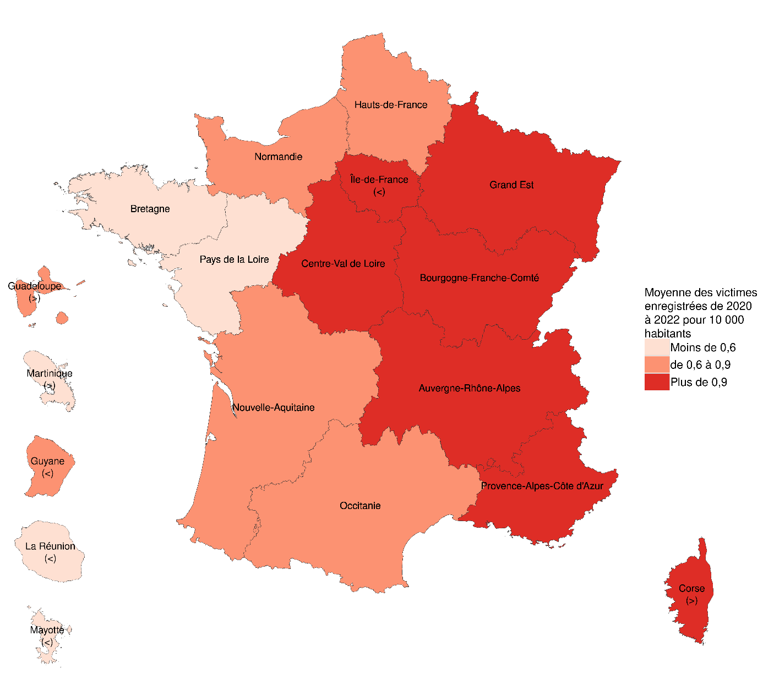

1 | Ain | 665,391 | 1.13 | 1.10 | 1.19 | 0.11 | Ain | 1.1
2 | Aisne | 524,403 | 0.48 | 0.59 | 0.69 | 0.07 | Aisne | 0.6
3 | Allier | 331,757 | 0.66 | 0.96 | 0.63 | 0.06 | Allier | 0.8
4 | Alpes-de-Haute-Provence | 165,582 | 1.21 | 1.51 | 1.39 | 0.10 | Alpes-de-Haute-Provence | 1.4
5 | Hautes-Alpes | 141,059 | 0.28 | 0.78 | 0.85 | 0.06 | Hautes-Alpes | 0.6
6 | Alpes-Maritimes | 1,103,555 | 1.31 | 1.59 | 1.55 | 0.14 | Alpes-Maritimes | 1.5
7 | Ardèche | 330,865 | 0.82 | 0.54 | 0.70 | 0.04 | Ardèche | 0.7
8 | Ardennes | 265,285 | 1.32 | 1.02 | 0.53 | 0.04 | Ardennes | 1.0
9 | Ariège | 153,126 | 0.91 | 0.65 | 0.72 | 0.10 | Ariège | 0.8
10 | Aube | 311,083 | 0.77 | 1.35 | 0.90 | 0.11 | Aube | 1.0
11 | Aude | 379,844 | 0.61 | 0.74 | 0.61 | 0.06 | Aude | 0.6
12 | Aveyron | 280,254 | 0.79 | 0.68 | 0.57 | 0.07 | Aveyron | 0.7
13 | Bouches-du-Rhône | 2,062,499 | 0.91 | 1.04 | 0.96 | 0.08 | Bouches-du-Rhône | 1.0
14 | Calvados | 695,310 | 0.69 | 0.91 | 0.62 | 0.07 | Calvados | 0.7
15 | Cantal | 143,280 | 0.42 | 1.12 | 0.63 | 0.06 | Cantal | 0.7
16 | Charente | 350,298 | 0.46 | 0.63 | 0.63 | 0.06 | Charente | 0.6
17 | Charente-Maritime | 659,482 | 0.59 | 0.67 | 0.58 | 0.04 | Charente-Maritime | 0.6
18 | Cher | 296,904 | 1.08 | 1.25 | 0.94 | 0.09 | Cher | 1.1
19 | Corrèze | 238,445 | 1.01 | 0.50 | 0.80 | 0.06 | Corrèze | 0.8
21 | Côte-d'Or | 534,424 | 1.09 | 1.46 | 1.42 | 0.08 | Côte-d'Or | 1.3
22 | Côtes-d'Armor | 601,354 | 0.63 | 0.67 | 0.43 | 0.05 | Côtes-d'Armor | 0.6
23 | Creuse | 113,711 | 0.79 | 1.06 | 0.62 | 0.04 | Creuse | 0.8
24 | Dordogne | 411,087 | 0.46 | 0.71 | 0.73 | 0.07 | Dordogne | 0.6
25 | Doubs | 547,572 | 1.22 | 1.39 | 1.19 | 0.15 | Doubs | 1.3
26 | Drôme | 524,506 | 0.88 | 0.97 | 0.92 | 0.07 | Drôme | 0.9 |  | Lecture : l'Ile-de-France est affecté à la classe des régions ayant, en moyenne entre 2020 et 2022, plus de 0,9 contravention à caractère raciste pour 10 000 habitants. Le signe "<" qui lui est associé indique que cette région aurait pu être classé avec les régions enregistrant entre 0,6 et 0,9 contravention pour 10 000 habitants (voir Sources et méthodes).
27 | Eure | 593,885 | 0.96 | 1.01 | 0.93 | 0.08 | Eure | 1.0 |  | Champ : France; contraventions commises en raison de l'ethnie, de la nation,
28 | Eure-et-Loir | 427,776 | 1.38 | 1.01 | 0.61 | 0.08 | Eure-et-Loir | 1.0 |  | d'une prétendue race ou religion.
29 | Finistère | 922,797 | 0.40 | 0.52 | 0.56 | 0.04 | Finistère | 0.5 |  | Sources : SSMSI, bases statistiques des infractions enregistrées par la police et la gendarmerie de 2020 à 2022;
2A | Corse-du-Sud | 162,314 | 0.37 | 1.36 | 0.99 | 0.09 | Corse-du-Sud | 0.9 |  | Insee, recensement de la population 2019.
2B | Haute-Corse | 187,151 | 1.44 | 1.71 | 0.91 | 0.07 | Haute-Corse | 1.4
30 | Gard | 753,436 | 0.80 | 1.02 | 0.77 | 0.05 | Gard | 0.9
31 | Haute-Garonne | 1,452,055 | 0.96 | 1.07 | 0.94 | 0.11 | Haute-Garonne | 1.0
32 | Gers | 192,279 | 0.57 | 1.09 | 0.73 | 0.07 | Gers | 0.8
33 | Gironde | 1,681,330 | 0.93 | 1.06 | 0.98 | 0.08 | Gironde | 1.0
34 | Hérault | 1,217,787 | 0.90 | 1.05 | 0.83 | 0.08 | Hérault | 0.9
35 | Ille-et-Vilaine | 1,107,860 | 0.79 | 0.55 | 0.64 | 0.04 | Ille-et-Vilaine | 0.7
36 | Indre | 215,031 | 0.84 | 0.98 | 0.51 | 0.04 | Indre | 0.8
37 | Indre-et-Loire | 613,406 | 0.85 | 0.90 | 0.57 | 0.04 | Indre-et-Loire | 0.8
38 | Isère | 1,285,915 | 1.15 | 1.23 | 1.24 | 0.09 | Isère | 1.2
39 | Jura | 257,128 | 0.51 | 0.82 | 1.13 | 0.05 | Jura | 0.8
40 | Landes | 422,332 | 0.62 | 0.71 | 0.31 | 0.05 | Landes | 0.5
41 | Loir-et-Cher | 325,598 | 0.83 | 0.89 | 0.98 | 0.08 | Loir-et-Cher | 0.9
42 | Loire | 767,549 | 0.83 | 1.03 | 0.93 | 0.08 | Loire | 0.9
43 | Haute-Loire | 227,224 | 0.84 | 0.53 | 0.70 | 0.06 | Haute-Loire | 0.7
44 | Loire-Atlantique | 1,478,101 | 0.68 | 0.64 | 0.59 | 0.06 | Loire-Atlantique | 0.6
45 | Loiret | 686,200 | 1.12 | 1.33 | 1.15 | 0.08 | Loiret | 1.2
46 | Lot | 174,522 | 0.34 | 1.15 | 1.03 | 0.05 | Lot | 0.8
47 | Lot-et-Garonne | 329,135 | 1.15 | 0.73 | 0.88 | 0.06 | Lot-et-Garonne | 0.9
48 | Lozère | 76,573 | 0.78 | 0.78 | 0.78 | 0.07 | Lozère | 0.8
49 | Maine-et-Loire | 825,241 | 0.68 | 0.63 | 0.41 | 0.03 | Maine-et-Loire | 0.6
50 | Manche | 491,281 | 0.37 | 0.53 | 0.41 | 0.02 | Manche | 0.4
51 | Marne | 562,545 | 1.14 | 1.03 | 0.87 | 0.10 | Marne | 1.0
52 | Haute-Marne | 166,343 | 0.90 | 0.78 | 0.96 | 0.13 | Haute-Marne | 0.9
53 | Mayenne | 305,870 | 0.46 | 0.56 | 0.29 | 0.03 | Mayenne | 0.4
54 | Meurthe-et-Moselle | 731,006 | 1.14 | 0.92 | 0.94 | 0.07 | Meurthe-et-Moselle | 1.0
55 | Meuse | 178,156 | 0.79 | 1.01 | 1.01 | 0.11 | Meuse | 0.9
56 | Morbihan | 770,921 | 0.53 | 0.57 | 0.40 | 0.04 | Morbihan | 0.5
57 | Moselle | 1,044,398 | 0.90 | 1.25 | 0.94 | 0.09 | Moselle | 1.0
58 | Nièvre | 199,373 | 0.70 | 0.50 | 0.65 | 0.08 | Nièvre | 0.6
59 | Nord | 2,606,873 | 0.91 | 0.96 | 0.90 | 0.09 | Nord | 0.9
60 | Oise | 833,013 | 0.90 | 1.20 | 1.14 | 0.10 | Oise | 1.1
61 | Orne | 273,214 | 0.92 | 0.99 | 0.84 | 0.08 | Orne | 0.9
62 | Pas-de-Calais | 1,456,555 | 0.63 | 0.67 | 0.69 | 0.06 | Pas-de-Calais | 0.7
63 | Puy-de-Dôme | 672,494 | 0.54 | 0.77 | 0.55 | 0.04 | Puy-de-Dôme | 0.6
64 | Pyrénées-Atlantiques | 691,770 | 0.65 | 0.52 | 0.40 | 0.05 | Pyrénées-Atlantiques | 0.5
65 | Hautes-Pyrénées | 231,014 | 0.56 | 0.35 | 0.39 | 0.08 | Hautes-Pyrénées | 0.4
66 | Pyrénées-Orientales | 485,396 | 0.72 | 1.03 | 1.03 | 0.09 | Pyrénées-Orientales | 0.9
67 | Bas-Rhin | 1,156,546 | 1.23 | 1.30 | 1.13 | 0.11 | Bas-Rhin | 1.2
68 | Haut-Rhin | 768,557 | 1.18 | 1.41 | 1.50 | 0.13 | Haut-Rhin | 1.4
69 | Rhône | 1,912,073 | 0.93 | 1.37 | 0.99 | 0.08 | Rhône | 1.1
70 | Haute-Saône | 232,531 | 1.03 | 1.03 | 0.69 | 0.11 | Haute-Saône | 0.9
71 | Saône-et-Loire | 546,577 | 0.60 | 0.84 | 0.81 | 0.07 | Saône-et-Loire | 0.8
72 | Sarthe | 564,588 | 0.81 | 0.85 | 0.69 | 0.07 | Sarthe | 0.8
73 | Savoie | 442,054 | 0.63 | 0.90 | 0.90 | 0.10 | Savoie | 0.8
74 | Haute-Savoie | 850,125 | 1.02 | 1.41 | 1.39 | 0.12 | Haute-Savoie | 1.3
75 | Paris | 2,139,907 | 1.34 | 1.70 | 1.19 | 0.14 | Paris | 1.4
76 | Seine-Maritime | 1,253,596 | 0.77 | 0.79 | 0.80 | 0.06 | Seine-Maritime | 0.8
77 | Seine-et-Marne | 1,443,796 | 0.87 | 0.81 | 0.69 | 0.07 | Seine-et-Marne | 0.8
78 | Yvelines | 1,463,709 | 0.68 | 0.78 | 0.62 | 0.06 | Yvelines | 0.7
79 | Deux-Sèvres | 374,426 | 0.37 | 0.51 | 0.29 | 0.03 | Deux-Sèvres | 0.4
80 | Somme | 566,328 | 1.15 | 1.04 | 1.15 | 0.09 | Somme | 1.1
81 | Tarn | 393,046 | 0.79 | 0.94 | 1.02 | 0.07 | Tarn | 0.9
82 | Tarn-et-Garonne | 264,216 | 0.42 | 0.57 | 0.61 | 0.06 | Tarn-et-Garonne | 0.5
83 | Var | 1,095,564 | 1.14 | 1.31 | 0.94 | 0.07 | Var | 1.1
84 | Vaucluse | 562,928 | 0.57 | 0.80 | 0.92 | 0.09 | Vaucluse | 0.8
85 | Vendée | 699,296 | 0.40 | 0.51 | 0.46 | 0.05 | Vendée | 0.5
86 | Vienne | 440,164 | 0.45 | 0.70 | 0.57 | 0.04 | Vienne | 0.6
87 | Haute-Vienne | 369,805 | 1.11 | 1.19 | 1.24 | 0.06 | Haute-Vienne | 1.2
88 | Vosges | 358,175 | 0.78 | 0.73 | 1.28 | 0.08 | Vosges | 0.9
89 | Yonne | 330,074 | 1.18 | 1.55 | 1.42 | 0.08 | Yonne | 1.4
90 | Territoire de Belfort | 137,714 | 1.52 | 0.94 | 1.23 | 0.06 | Territoire de Belfort | 1.2
91 | Essonne | 1,315,404 | 0.78 | 0.98 | 0.75 | 0.08 | Essonne | 0.8
92 | Hauts-de-Seine | 1,643,080 | 0.67 | 0.89 | 0.82 | 0.07 | Hauts-de-Seine | 0.8
93 | Seine-Saint-Denis | 1,678,367 | 0.73 | 0.91 | 0.77 | 0.07 | Seine-Saint-Denis | 0.8
94 | Val-de-Marne | 1,434,351 | 0.68 | 0.86 | 0.71 | 0.07 | Val-de-Marne | 0.7
95 | Val-d'Oise | 1,276,534 | 0.79 | 0.85 | 0.91 | 0.07 | Val-d'Oise | 0.9
971 | Guadeloupe | 372,939 | 0.72 | 0.99 | 1.07 | 0.07 | Guadeloupe | 0.9
972 | Martinique | 350,373 | 0.46 | 0.71 | 0.63 | 0.06 | Martinique | 0.6
973 | Guyane | 294,436 | 0.54 | 0.75 | 0.54 | 0.05 | Guyane | 0.6
974 | La Réunion | 868,846 | 0.37 | 0.21 | 0.38 | 0.06 | La Réunion | 0.3
976 | Mayotte | 299,348 | 0.40 | 0.17 | 0.33 | 0.03 | Mayotte | 0.3
 | France métro | 65,627,454 | 0.85 | 0.97 | 0.86 | 0.08 | France métro | 0.9
 | Dom | 2,185,942 | 0.47 | 0.49 | 0.55 | 0.06 | Dom | 0.5
 | France métro + Dom | 67,813,396 | 0.84 | 0.96 | 0.85 | 0.08 | France métro + Dom | 0.9

Figure 5
 | Commune rurale | 0.3
 | Unité urbaine de 2 000 à 4 999 habitants | 0.5
 | Unité urbaine de 5 000 à 9 999 habitants | 0.6
 | Unité urbaine de 10 000 à 19 999 habitants | 0.8
 | Unité urbaine de 20 000 à 49 999 habitants | 1.0
 | Unité urbaine de 50 000 à 99 999 habitants | 1.0
 | Unité urbaine de 100 000 à 199 999 habitants | 1.0
 | Unité urbaine de 200 000 à 1 999 999 habitants | 1.3
 | Unité urbaine de Paris | 1.6
 | Total | 1.0

Figure 5. Nombre d’infractions « à caractère raciste » enregistrées par les forces de sécurité en 2022 par taille d’unité urbaine pour 10 000 habitants

Lecture . En 2022, le taux de crimes ou délits "à caractère raciste" est de 1,6 victimes pour 10 000 habitants dans l'unité urbaine de Paris.
Champ · France.
Source · SSMSI, base statistique des infractions enregistrées par les forces de sécurité en 2022; Insee, populations légales, recensement de la population 2019.

Figure 6
Figure 6. Âge et nationalité des victimes associées aux crimes et délits commis en raison de l'ethnie, de la nation,
d'une prétendue race ou de la religion
Comparaisons avec l'ensemble de la population et l'ensemble des victimes associées aux crimes et délits enregistrés en 2022

AGE

Nationalités étrangères

.

Lecture . En 2022, 28 % des victimes de crimes ou délits "à caractère raciste" ont entre 35 et 44 ans et 17 % sont de nationalité étrangère
Champ · France.
Source · SSMSI, base statistique des victimes enregistrées par les forces de sécurité en 2022 (personnes physiques); Insee, populations légales, estimation au 1er janvier 2022

 |  | 2021
 |  | Ensemble de la population | Ensemble des victimes de crimes ou délits | Victimes de crimes ou délits à caractère raciste
 | Nationalité française | 90% | 90% | 75%
 | Ressortissants d'un pays d'Afrique | 4% | 5% | 13%
 | Ressortissants d'un autre pays | 6% | 5% | 5%
 | Nationalité non renseignée | 0% | 0% | 7%

 |  | 2022
 |  | Ensemble de la population | Ensemble des victimes de crimes ou délits | Victimes de crimes ou délits à caractère raciste
 | Nationalité française | 90% | 89% | 77%
 | Ressortissants d'un pays d'Afrique | 4% | 5% | 12%
 | Ressortissants d'un autre pays | 6% | 6% | 5%
 | Nationalité non renseignée | 0% | 0% | 6%

 |  | 2022 |  |  |  |  | 2022
 | Ensemble de la population | Ensemble des victimes de crimes ou délits | Victimes de crimes ou délits à caractère raciste |  |  | Ensemble de la population | Ensemble des victimes de crimes ou délits | Victimes de crimes ou délits à caractère raciste
< 15 | 11995064 | 176029 | 321 |  | < 15 | 18% | 6% | 5%
15-24 | 7879199 | 486443 | 803 |  | 15-24 | 12% | 16% | 12%
25-34 | 7940125 | 644801 | 1570 |  | 25-34 | 12% | 21% | 24%
35-44 | 8832655 | 589661 | 1805 |  | 35-44 | 13% | 19% | 28%
45-54 | 9011409 | 490812 | 1186 |  | 45-54 | 13% | 16% | 18%
55-64 | 8446048 | 334902 | 583 |  | 55-64 | 13% | 11% | 9%
65-74 | 7022478 | 226412 | 198 |  | 65-74 | 10% | 7% | 3%
75 ou + | 6286470 | 175097 | 60 |  | 75 ou + | 9% | 6% | 1%
 | 67413447 | 3124157 | 6526

Figure 7
Figure 7. Âge et nationalité des personnes mises en cause en 2022 par les forces de sécurité pour crime ou délit commis en raison de l'ethnie, de la nation, d'une prétendue race ou de la religion
Comparaison avec l'ensemble de la population et l'ensemble des mis en cause en 2022

AGE

Nationalités étrangères

Lecture . En 2022, 40 % des mis en cause pour crimes ou délits "à caractère raciste" ont moins de 35 ans et 12 % sont de nationalité étrangère.
Champ · France
Sources · SSMSI, base statistique des mis en cause enregistrés par les services de sécurité en 2022 ; Insee, populations légales, estimations au 1er janvier 2022.

2021 | Ensemble de la population | Ensemble des mis en cause | Mis en cause pour crime ou délit à caractère raciste, xénophobe ou antireligieux
Nationalité française | 93% | 81% | 90%
Ressortissants d'un pays d'Afrique | 3% | 12% | 6%
Ressortissants d'un autre pays | 4% | 7% | 4%

2022 | Ensemble de la population | Ensemble des mis en cause | Mis en cause pour crime ou délit à caractère raciste, xénophobe ou antireligieux
Nationalité française | 93% | 80% | 88%
Ressortissants d'un pays d'Afrique | 3% | 13% | 8%
Ressortissants d'un autre pays | 4% | 7% | 4%

 | 2022
 | Ensemble de la population | Ensemble des mis en cause | Mis en cause pour crime ou délit à caractère raciste, xénophobe ou antireligieux
< 15 | 18% | 6% | 6%
15-24 | 12% | 33% | 15%
25-34 | 12% | 25% | 19%
35-44 | 13% | 19% | 21%
45-54 | 13% | 10% | 18%
55-64 | 13% | 5% | 13%
65-74 | 10% | 2% | 7%
75 ou + | 9% | 0% | 2%

Figure 8
Moins de 18 ans | 6% | Figure 8. Répartition des victimes d’atteintes "à caractère raciste" par tranche d'âge pour lesquelles une contravention a été enregistrée sur le périmètre de la police nationale en 2022
18 à 29 ans | 21%
30 à 44 ans | 40%
45 à 59 ans | 24%
60 à + | 9%

 |  | Lecture : sur le champ de la police nationale, 40 % des victimes d'atteintes "à caractère raciste" pour lesquelles une contravention a été enregistrée ont entre 30 et 44 ans (les informations ne sont pas disponibles pour la gendarmerie nationale).
 |  | Champ : France.
 |  | Source : SSMSI, base statistique des victimes enregistrées par la police nationale en 2022.

